Компоновки ассортимента
Комбинации элементов
Кабинет руководителя LINE |  | Комбинация №1 |  | Наименование/Артикул | Цена
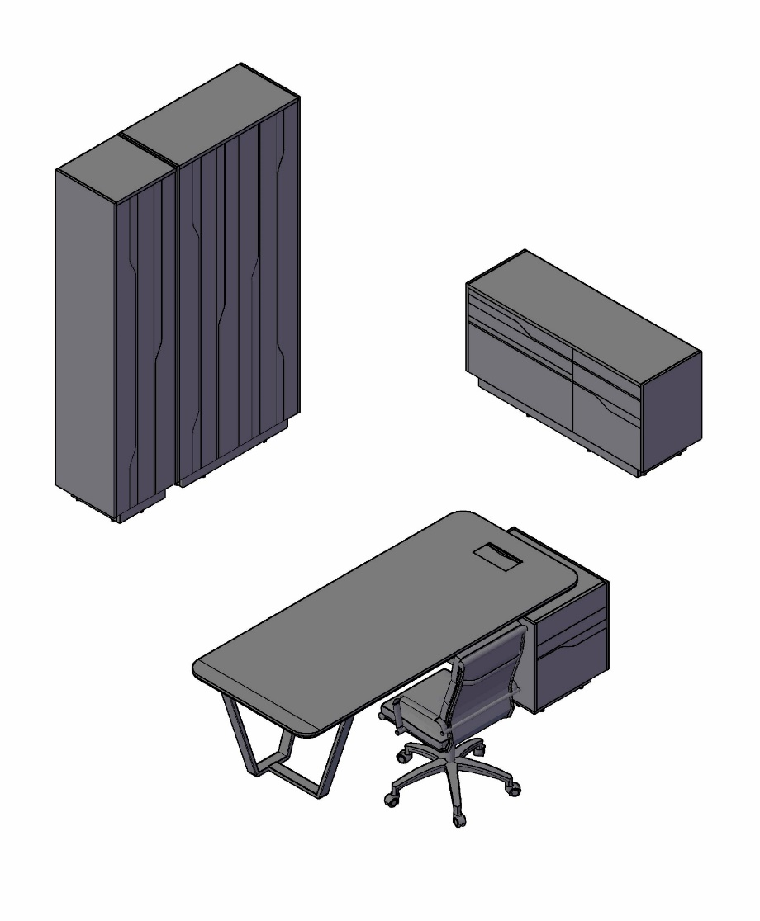 |  |  |  | Стол руководителя СФ-571101.1 | 291,454
 |  |  |  | Тумба СФ-572103 | 124,950
 |  |  |  | Шкаф для одежды СФ-574401 | 222,567
 |  |  |  | Шкаф для документов СФ-574203 | 161,131

 | Цена: |  | 800,102.00

Кабинет руководителя LINE |  | Комбинация №2 |  | Наименование/Артикул | Цена
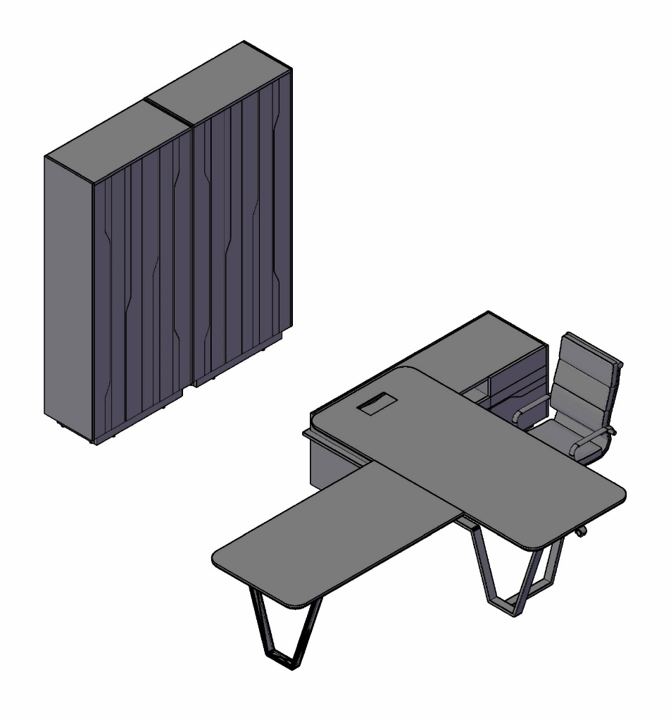 |  |  |  | Стол руководителя СФ-571201.1 | 365,086
 |  |  |  | Брифинг-приставка СФ-573415.1 | 99,009
 |  |  |  | Шкаф для одежды СФ-574401 | 222,567
 |  |  |  | Шкаф для документов СФ-574204 | 219,961

 | Цена: |  | 906,623.00

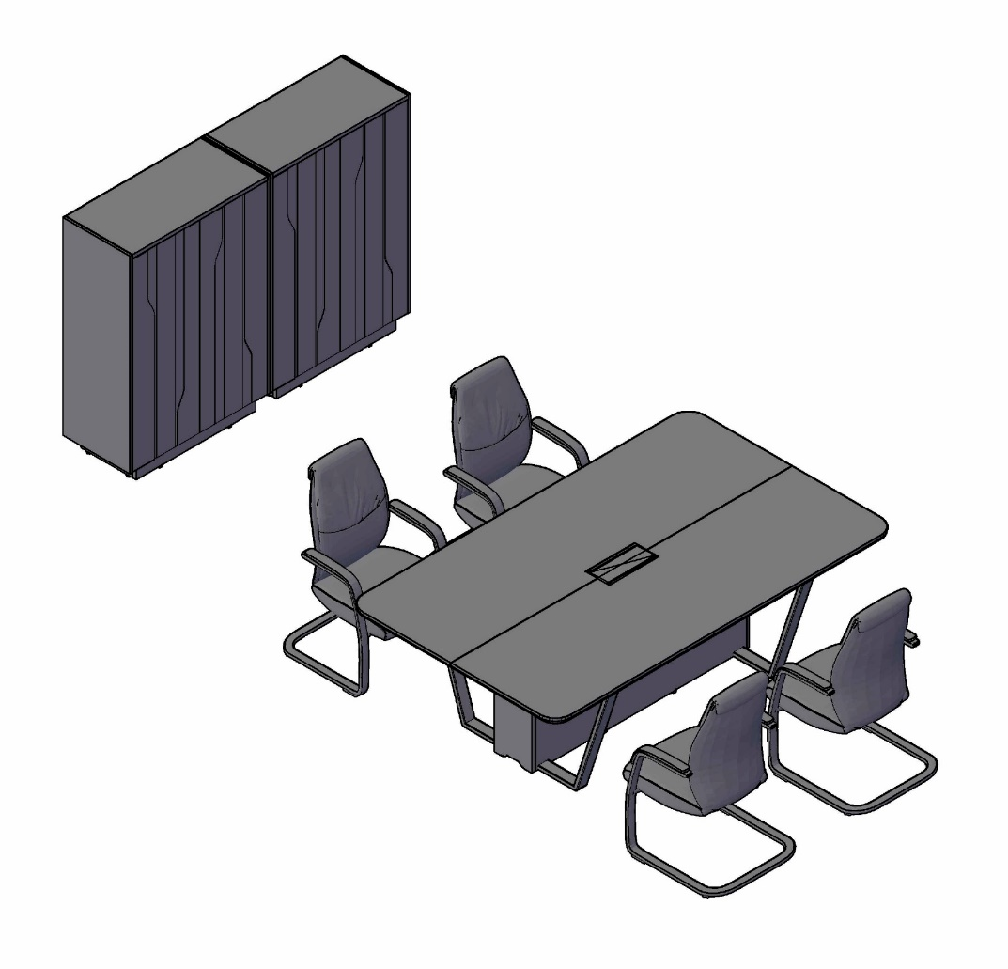
Кабинет руководителя LINE |  | Комбинация №3 |  | Наименование/Артикул | Цена
 |  |  |  | Стол для переговоров СФ-571722.1 | 323,252
 |  |  |  | Шкаф средний СФ-574202 | 159,834
 |  |  |  | Шкаф средний СФ-574202 | 159,834

 | Цена: |  | 642,920.00

Технические описания
Стол рабочий прямой с опорной тумбой СФ-571101.1(R), СФ-571102.1(L)
 | Крышка стола составная из двух плит МДФ: - верхний слой – плита МДФ толщиной 12 мм, облицована шпоном и покрыта акриловым матовым лаком с добавкой блокатора ультрафиолетовых лучей, наносится в 2 слоя. Пора открытая. - нижний слой – плита МДФ толщиной 25 мм, окрашенная эмалью в 2 слоя, имеет фрезерованный скос по внешнему контуру под углом 45 градусов. Стол установлен на металлическую опору. Металлическая опора имеет изгибы с внешним радиусом 20 мм и угловым сварным соединением с внутренней стороны. Опоры с регулировкой по высоте: 0 - 12 мм. Опора покрыта полимерной порошковой краской с эффектом «муар». Опора составная из двух частей. Узел соединения – скрытый. Каркас опорной тумбы изготовлен из ДСП 18 мм. Боковые и задняя декоративные панели – плита МДФ толщиной 12 мм, облицована шпоном. Фасады – плита МДФ 19 мм, облицованная шпоном. На лицевой части некоторых фасадов нанесен декоративный фигурный рисунок по технологии фрезерования поверхности с окрашиванием фрезерованной части цветной эмалью в цвет унидекора. В основании каркаса опорной тумбы установлена цокольная коробка из плиты ДСП 18 мм. Опоры тумбы имеют регулировку по высоте: 0 - 12 мм. Выдвижные ящики тумб изготовлены из ДСП толщиной 12 мм. Все выдвижные ящики установлены на скрытых шариковых направляющих полного выдвижения системы «push to open». В столешницу встраивается блок розеток Asa Plastici с откидной крышкой и серой щеточкой. В блоке находятся две сетевые розетки, USB и сетевые порты.
Стол рабочий угловой с распашными дверями и выдвижными ящиками СФ-571201.1(R), СФ-571202.1(L)
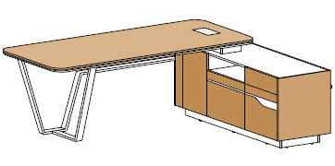 | Крышка стола составная из двух плит МДФ: - верхний слой – плита МДФ толщиной 12 мм, облицована шпоном и покрыта акриловым матовым лаком с добавкой блокатора ультрафиолетовых лучей, наносится в 2 слоя. Пора открытая. - нижний слой – плита МДФ толщиной 25 мм, окрашенная эмалью в 2 слоя, имеет фрезерованный скос по внешнему контуру под углом 45 градусов. Стол установлен на металлическую опору. Металлическая опора имеет изгибы с внешним радиусом 20 мм и угловым сварным соединением с внутренней стороны. Опоры с регулировкой по высоте: 0 - 12 мм. Опора покрыта полимерной порошковой краской с эффектом «муар». Опора составная из двух частей. Узел соединения – скрытый. Каркас опорной тумбы изготовлен из ДСП 18 мм. Боковые и задняя декоративные панели – плита МДФ толщиной 12 мм, облицована шпоном. Фасады – плита МДФ 19 мм, облицованная шпоном. На лицевой части некоторых фасадов нанесен декоративный фигурный рисунок по технологии фрезерования поверхности с окрашиванием фрезерованной части цветной эмалью в цвет унидекора. В основании каркаса опорной тумбы установлена цокольная коробка из плиты ДСП 18 мм. Опоры тумбы имеют регулировку по высоте: 0 - 12 мм. В распашных фасадах тумбы применяется петля системы «push to open». Выдвижные ящики тумб изготовлены из ДСП толщиной 12 мм. Все выдвижные ящики установлены на скрытых шариковых направляющих полного выдвижения системы «push to open». В столешницу встраивается блок розеток Asa Plastici с откидной крышкой и серой щеточкой. В блоке находятся две сетевые розетки, USB и сетевые порты.
Брифинг (стол приставной) СФ-573409.1, СФ-573415.1
 | Габаритные размеры: 920х810х762 – для размещения 2-3 посетителей. Габаритные размеры:1520х810х762 – для размещения 4-5 посетителей. Крышка стола приставного составная из двух плит МДФ: - верхний слой – плита МДФ толщиной 12 мм, облицована шпоном и покрыта акриловым матовым лаком с добавкой блокатора ультрафиолетовых лучей, наносится в 2 слоя. Пора открытая. - нижний слой – плита МДФ толщиной 25 мм, окрашенная эмалью в 2 слоя, имеет фрезерованный скос по внешнему контуру под углом 45 градусов. Брифинг установлен на металлическую опору. Металлическая опора имеет изгибы с внешним радиусом 20 мм и угловым сварным соединением с внутренней стороны. Опоры с регулировкой по высоте: 0 - 12 мм. Опора покрыта полимерной порошковой краской с эффектом «муар». Брифинг крепится к рабочему столу снизу на шурупах при помощи 3-х стальных соединительных пластин-накладок.
Экран стола СФ-577601(R), СФ-577602(L)
 | Предусмотрен правый (изображен) и левый вариант исполнения, крепление к столу на металлических кронштейнах. Кронштейны покрыты полимерной порошковой краской с эффектом «муар» в цвет металлического каркаса. Экран изготовлен из плиты МДФ 19 мм, облицованной шпоном.
Экран стола СФ-577611(R), СФ-577612(L)
 | Предусмотрен правый (изображен) и левый вариант исполнения, крепление к столу на металлических кронштейнах. Кронштейны покрыты полимерной порошковой краской с эффектом «муар» в цвет металлического каркаса. Экран изготовлен из плиты МДФ 19 мм, облицованной шпоном.
Столы для переговоров (заседаний) СФ-571722.1, СФ-571734.1
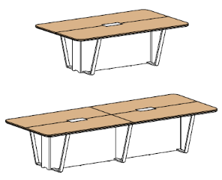 | Два варианта, с габаритными размерами: 2200х1340х754 мм – для размещения 6-8 человек 3460х1340х754 мм – для размещения 10-12 человек Крышка стола составная из двух плит МДФ: - верхний слой – плита МДФ толщиной 12 мм, облицована шпоном и покрыта акриловым матовым лаком с добавкой блокатора ультрафиолетовых лучей, наносится в 2 слоя. Пора открытая. - нижний слой – плита МДФ толщиной 25 мм, окрашенная эмалью в 2 слоя, имеет фрезерованный скос по внешнему контуру под углом 45 градусов. Опоры столов комбинированные: опорные короба из ДСП и металлические опоры. Металлическая опора имеет изгибы с внешним радиусом 20 мм и угловым сварным соединением с внутренней стороны. Опоры с регулировкой по высоте: 0-12 мм. Опора покрыта полимерной порошковой краской с эффектом «муар». Опорный короб из плиты ДСП 18 мм. Торцевые стенки короба имеют внизу специальный лекальный вырез для подводки коммуникаций к врезному в столешницу блоку розеток. Крепление боковых стенок к каркасу опорного короба быстросъемное при помощи системы крепления Keku. Столы для переговоров оснащены встраиваемым в центральную часть столешницы блоком розеток Asa Plastici со сдвижной в двух направлениях крышкой и серыми щеточками. В блоке находятся три сетевые розетки, USB и сетевые порты. Количество блоков в столах для переговоров: В столе размером 2200х1340х754 мм предусмотрен врезной блок в количестве 1шт., в столе размером 3460х1340х754 мм – в количестве 2 шт.
Журнальный стол СФ-571608.1
 | Крышка стола составная из двух плит МДФ: - верхний слой – плита МДФ толщиной 12 мм, облицована шпоном и покрыта акриловым матовым лаком с добавкой блокатора ультрафиолетовых лучей, наносится в 2 слоя. Пора открытая. - нижний слой – плита МДФ толщиной 25 мм, окрашенная эмалью в 2 слоя, имеет фрезерованный скос по внешнему контуру под углом 45 градусов. Металлическая опора имеет изгибы с внешним радиусом 20 мм и угловым сварным соединением с внутренней стороны. Опоры с регулировкой по высоте: 0 - 12 мм. Покрыта полимерной порошковой краской с эффектом «муар». Опора составная из двух частей. Узел соединения – скрытый.
Комод с распашными дверями СФ-572101
 | Правого/левого варианта не предусмотрено. Внутренний каркас – ламинированная ДСП 18 мм, кромка ABS 0,8 мм. Наружные декоративные боковые панели – плита МДФ 12 мм, облицованная шпоном, кромка – натуральный шпон. Задняя стенка – плита ДСП 18 мм. В основании каркасов установлена цокольная коробка из плиты ДСП 18 мм. Опоры комода имеют регулировку по высоте: 0 - 12 мм. Двери - плита МДФ 19 мм, облицованная натуральным шпоном. На лицевой части фасадов нанесен декоративный фигурный рисунок по технологии фрезерования поверхности с окрашиванием фрезерованной части цветной эмалью в цвет унидекора. Для открывания дверей применяются петли системы «push to open». Шпонированные элементы покрыты акриловым матовым лаком с добавкой блокатора ультрафиолетовых лучей, наносится в 2 слоя. Пора открытая.
Комод с распашной дверью и четырьмя выдвижными ящиками СФ-572102
 | Правого/левого варианта не предусмотрено. Внутренний каркас – ламинированная ДСП 18 мм, кромка ABS 0,8 мм. Наружные декоративные боковые панели – плита МДФ 12 мм, облицованная шпоном, кромка – натуральный шпон. Задняя стенка – плита ДСП 18 мм. В основании каркасов установлена цокольная коробка из плиты ДСП 18 мм. Опоры комода имеют регулировку по высоте: 0 - 12 мм. Двери - плита МДФ 19 мм, облицованная натуральным шпоном. На лицевой части некоторых фасадов нанесен декоративный фигурный рисунок по технологии фрезерования поверхности с окрашиванием фрезерованной части цветной эмалью в цвет унидекора. Для открывания распашной дверей применяются петли системы «push to open». Выдвижные ящики изготовлены из ДСП толщиной 12 мм. Четыре выдвижных ящика установлены на скрытых шариковых направляющих полного выдвижения системы «push to open». Шпонированные элементы покрыты акриловым матовым лаком с добавкой блокатора ультрафиолетовых лучей, наносится в 2 слоя. Пора открытая.
Комод с распашной дверью и двумя выдвижными ящиками СФ-572103
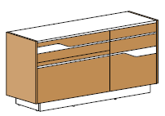 | Правого/левого варианта не предусмотрено. Внутренний каркас – ламинированная ДСП 18 мм, кромка ABS 0,8 мм. Наружные декоративные боковые панели – плита МДФ 12 мм, облицованная шпоном, кромка – натуральный шпон. Задняя стенка – плита ДСП 18 мм. В основании каркасов установлена цокольная коробка из плиты ДСП 18 мм. Опоры комода имеют регулировку по высоте: 0 - 12 мм. Двери - плита МДФ 19 мм, облицованная натуральным шпоном. На лицевой части фасадов нанесен декоративный фигурный рисунок по технологии фрезерования поверхности с окрашиванием фрезерованной части цветной эмалью в цвет унидекора. Для открывания распашной дверей применяются петли «push to open». Выдвижные ящики изготовлены из ДСП толщиной 12 мм. Два выдвижных ящика установлены на скрытых шариковых направляющих полного выдвижения системы «push to open». Шпонированные элементы покрыты акриловым матовым лаком с добавкой блокатора ультрафиолетовых лучей, наносится в 2 слоя. Пора открытая.
Шкаф-гардероб на 5 уровней, широкий СФ-574401
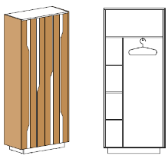 | Внутренний каркас – ламинированная ДСП 18 мм, кромка ABS 0,8 мм. Наружные декоративные боковые панели – плита МДФ 12 мм, облицованная шпоном, кромка – натуральный шпон. Задняя стенка – плита ДСП 18 мм. В основании каркасов установлена цокольная коробка из плиты ДСП 18 мм. Опоры шкафа имеют регулировку по высоте: 0 - 12 мм. Двери - плита МДФ 19 мм, облицованная натуральным шпоном. На лицевой части фасада нанесен декоративный фигурный рисунок по технологии фрезерования поверхности с окрашиванием фрезерованной части цветной эмалью в цвет унидекора. Для открывания распашной дверей применяются петли системы «push to open». Укомплектован выдвижной вешалкой. Шпонированные элементы покрыты акриловым матовым лаком с добавкой блокатора ультрафиолетовых лучей, наносится в 2 слоя. Пора открытая.
Шкаф закрытый на 5 уровней, узкий СФ-574203, широкий СФ-574204
 | Узкий - универсальный, правый/левый вариант за счет универсальной присадки на двери и боковых стенках. Внутренний каркас – ламинированная ДСП 18 мм, кромка ABS 0,8 мм. Наружные декоративные боковые панели – плита МДФ 12 мм, облицованная шпоном, кромка – натуральный шпон. Задняя стенка – плита ДСП 18 мм. В основании каркасов установлена цокольная коробка из плиты ДСП 18 мм. Опоры шкафа имеют регулировку по высоте: 0 - 12 мм. Двери - плита МДФ 19 мм, облицованная натуральным шпоном. На лицевой части фасада нанесен декоративный фигурный рисунок по технологии фрезерования поверхности с окрашиванием фрезерованной части цветной эмалью в цвет унидекора. Для открывания распашной дверей применяются петли системы «push to open». Шпонированные элементы покрыты акриловым матовым лаком с добавкой блокатора ультрафиолетовых лучей, наносится в 2 слоя. Пора открытая.
Шкаф закрытый на 3 уровня, узкий СФ-574201, широкий СФ-574202
 | Узкий - универсальный, правый/левый вариант за счет универсальной присадки на двери и боковых стенках. Внутренний каркас – ламинированная ДСП 18 мм, кромка ABS 0,8 мм. Наружные декоративные боковые панели – плита МДФ 12 мм, облицованная шпоном, кромка – натуральный шпон. Задняя стенка – плита ДСП 18 мм. В основании каркасов установлена цокольная коробка из плиты ДСП 18 мм. Опоры шкафа имеют регулировку по высоте: 0 - 12 мм. Двери - плита МДФ 19 мм, облицованная натуральным шпоном. На лицевой части фасада нанесен декоративный фигурный рисунок по технологии фрезерования поверхности с окрашиванием фрезерованной части цветной эмалью в цвет унидекора. Для открывания распашной дверей применяются петли системы «push to open». Шпонированные элементы покрыты акриловым матовым лаком с добавкой блокатора ультрафиолетовых лучей, наносится в 2 слоя. Пора открытая.
Блок розеток к столам для переговоров |  | Блок розеток к рабочим столам
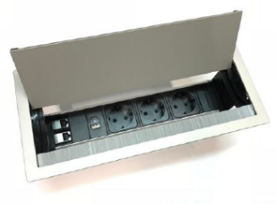 Блок розеток Asa Plastici со сдвижной в двух направлениях крышкой и серыми щеточками. В блоке находятся три сетевые розетки, USB и сетевые порты. |  | 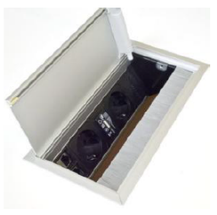 Блок розеток Asa Plastici с откидной крышкой и серой щеточкой. В блоке находятся две сетевые розетки, USB и сетевые порты.

